상품제안서
[제이손]진공국자&진공젓가락&티스푼&나이프 7종세트 | 상품코드: S12751

 |  |  |  |  |  | 02-713-8555 | www.synergygift.co.kr
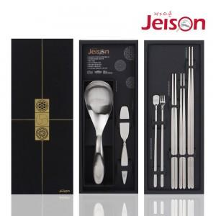

【상세/제작정보】 | .

【인쇄/포장옵션】 | 레이저 / 포장지포장

【공급단가】 | 수량 | 50~ | 300~ | 1,000~ | 2,000~
*VAT별도 | 단가 | 38,610원 | 37,180원 | 35,750원 | 34,320원

【상품 URL】 | https://www.synergygift.co.kr:443/src/goods_detail.php?gdno=3873

